项目进度计划表
项目计划进度表-甘特图
非常重要 |  | 1
重要 |  | 2
一般 |  | 3
不重要 |  | 2
 | 2023 |  | 年 | 3 | 月

一 | 二 | 三 | 四 | 五 | 六 | 日
 |  | 1 | 2 | 3 | 4 | 5
6 | 7 | 8 | 9 | 10 | 11 | 12
13 | 14 | 15 | 16 | 17 | 18 | 19
20 | 21 | 22 | 23 | 24 | 25 | 26
27 | 28 | 29 | 30 | 31 |  |  |  | 1 | 2 | 3 | 2 |  |  |  |  |  |  |  |  |  |  |  |  |  |  |  |  |  |  |  |  |  |  |  |  |  |  |  |  |  |  | 非常重要 |  | 1
 |  |  |  |  |  |  |  | 非常重要 | 重要 | 一般 | 不重要 |  |  |  |  | 已完成 |  |  |  | 未完成 |  |  |  | 进行中 |  |  |  |  | 已完成率 |  |  |  | 未完成率 |  |  |  |  |  |  |  |  | 重要 |  | 2
 |  |  |  |  |  |  |  |  |  |  |  |  |  |  |  |  |  |  |  |  |  |  |  |  |  |  |  |  |  |  |  |  |  |  |  |  |  |  |  |  |  | 一般 |  | 3
序号 | 工作事项 |  |  | 责任人 |  | 重要程度 | 开始时间 | 结束时间 | 工期 | 完成情况 | 2023-03-01 | 2023-03-02 | 2023-03-03 | 2023-03-04 | 2023-03-05 | 2023-03-06 | 2023-03-07 | 2023-03-08 | 2023-03-09 | 2023-03-10 | 2023-03-11 | 2023-03-12 | 2023-03-13 | 2023-03-14 | 2023-03-15 | 2023-03-16 | 2023-03-17 | 2023-03-18 | 2023-03-19 | 2023-03-20 | 2023-03-21 | 2023-03-22 | 2023-03-23 | 2023-03-24 | 2023-03-25 | 2023-03-26 | 2023-03-27 | 2023-03-28 | 2023-03-29 | 2023-03-30 | 2023-03-31 | 不重要 |  | 2
1 | 工作事项 |  |  | 张志泽 |  | 非常重要 | 2023-03-01 | 2023-03-12 | 11天 | 未完成
2 | 工作事项 |  |  | 负责人1 |  | 重要 | 2023-03-02 | 2023-03-13 | 11天 | 未完成 |  |  |  |  |  |  |  |  |  |  |  |  |  |  |  |  |  |  |  |  |  |  |  |  |  |  |  |  |  |  |  | 已完成 | 0
3 | 工作事项 |  |  | 负责人2 |  | 一般 | 2023-03-03 | 2023-03-14 | 11天 | 未完成 |  |  |  |  |  |  |  |  |  |  |  |  |  |  |  |  |  |  |  |  |  |  |  |  |  |  |  |  |  |  |  | 未完成 | 7
4 | 工作事项 |  |  | 负责人3 |  | 不重要 | 2023-03-04 | 2023-03-15 | 11天 | 未完成 |  |  |  |  |  |  |  |  |  |  |  |  |  |  |  |  |  |  |  |  |  |  |  |  |  |  |  |  |  |  |  | 进行中 | 1
5 | 工作事项 |  |  | 负责人4 |  | 一般 | 2023-03-05 | 2023-03-16 | 11天 | 未完成
6 | 工作事项 |  |  | 负责人5 |  | 不重要 | 2023-03-06 | 2023-03-17 | 11天 | 进行中 |  |  |  |  |  |  |  |  |  |  |  |  |  |  |  |  |  |  |  |  |  |  |  |  |  |  |  |  |  |  |  | 完成率 | 0.0%
7 | 工作事项 |  |  | 负责人6 |  | 一般 | 2023-03-07 | 2023-03-18 | 11天 | 未完成 |  |  |  |  |  |  |  |  |  |  |  |  |  |  |  |  |  |  |  |  |  |  |  |  |  |  |  |  |  |  |  | 未完成 | 100.0%
8 | 工作事项 |  |  | 负责人7 |  | 重要 | 2023-03-08 | 2023-03-19 | 11天 | 未完成
-
-
-
-
-
-
-
-
-
-
-
-
-
-
-
-
-
-
-
-
-
-
-
-
-
-
-
-
-
-
-
-
-
-
-
-
-
-
-
-
-
-
-
-
-
-
-
-
-
-
-
-
-
-
-
-
-
-
-
-
-
-
-
-
-
-
-
-
-
-
-
-
-
-
-
-
-
-
-
-
-
-
-
-
-
-
-
-
-
-
-
-
-
-
-
-
-
-
-
-
-
-
-
-
-
-
-
-
-
-
-

Sheet2
稻壳儿表格模板使用说明
（本页为说明页，用户使用模板时可删除本页内容）

中文｜字体名称
汉仪君黑-55W
02
字体说明
01
基础操作指南

· 如何撤销工作表保护？
1、选中对应工作表。
2、点击：「审阅---撤销工作表」保护。

· 如何增加行数？
1、选中最后一行，鼠标放在选中区域右下角。
2、当鼠标箭头变成黑色十字形时，点击鼠标左键下拉即可。



【说明】
模板中使用的字体仅限于个人学习、研究或欣赏目的使用，如需商用请您自行向版权方购买、获取商用版权。

图表根据工作状态自动显示
1、可下拉选择工作状态
2、时长自动统计
03
素材说明
无

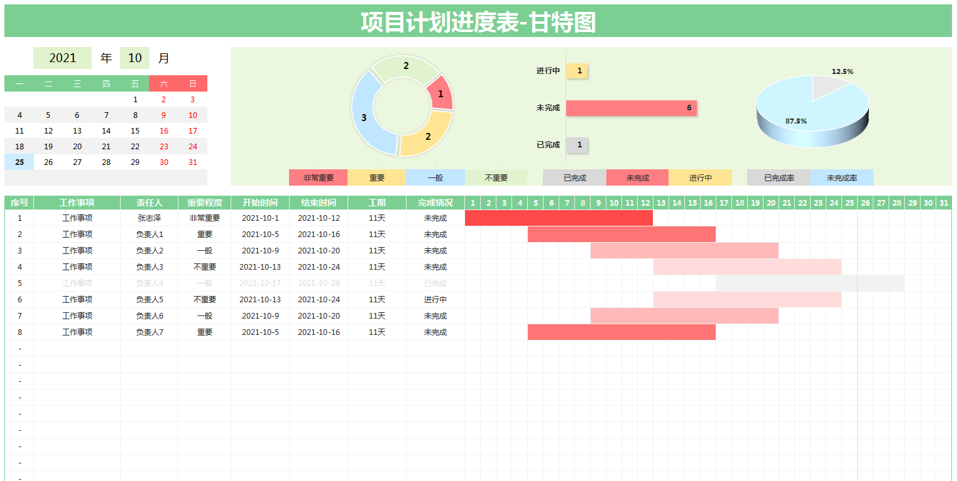

· 请在此处输入表格使用说明问题。
可满足适用于 个人工作计划进度管理 部门工作计划推进 项目进度管理 个人工作规划 等方面的表格需求

1、日历自动更新，今日日期底色自动变化提示，方便使用；
2、表格数据条根据工作的重要程度颜色自动改变

3、工作完成后，可在完成情况一览选择“已完成”，选择后此行的工作内容自动隐藏，数据条变为灰白色，不在提示；

4、表格中所有图标根据编辑好的公式自动生成，无需手动改动；
5、表格中序号自动生成，无需手动输入；

· 创作者信息
更多精彩实用模板可通过扫描此二维码下载或直接点击下载。

